基礎設計
クエスト基礎設計フォーマット

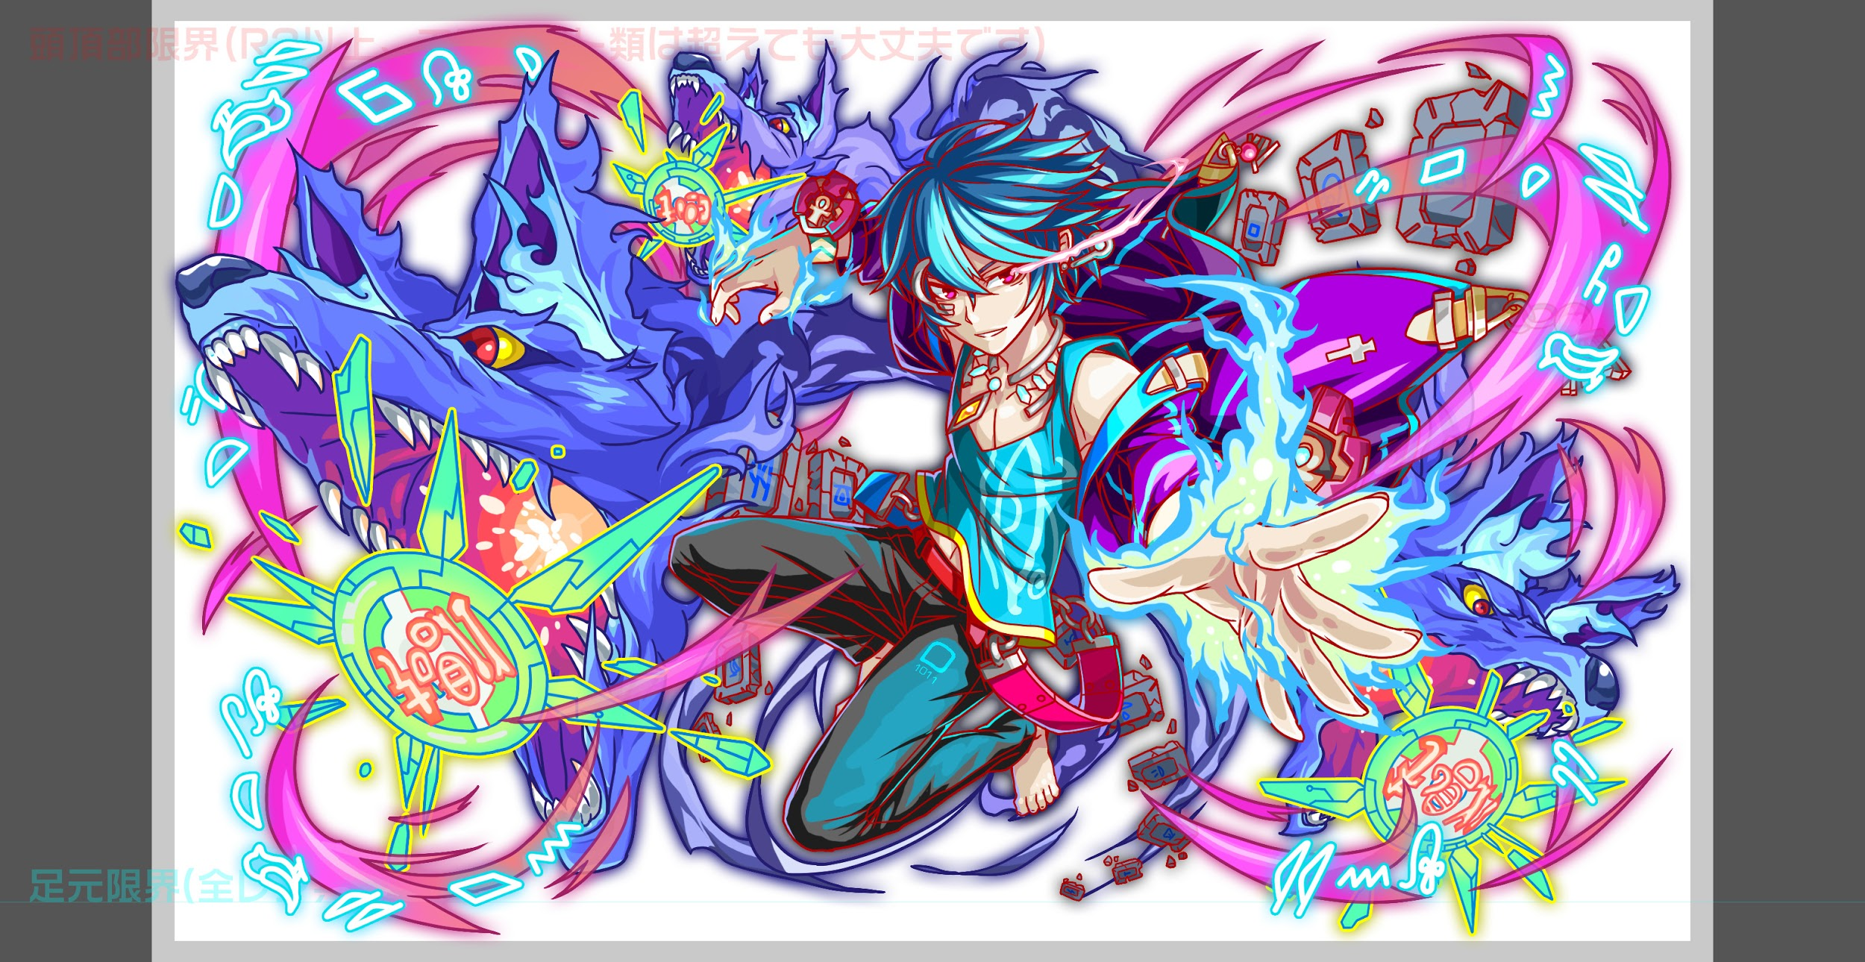
 | 認識合わせ

 |  | クエストの位置づけ |  | 超ウィザード
 |  | クエストの存在意義 |  | 超上級者の遊び場。★６まで育ち、なおかつ下手なガチャキャラ、フェス当たりよりも強いユニットが手に入る。フェス限ユニットの使いみちその１。
 |  | つまり |  | フェス限がないと勝てない難易度で良かです

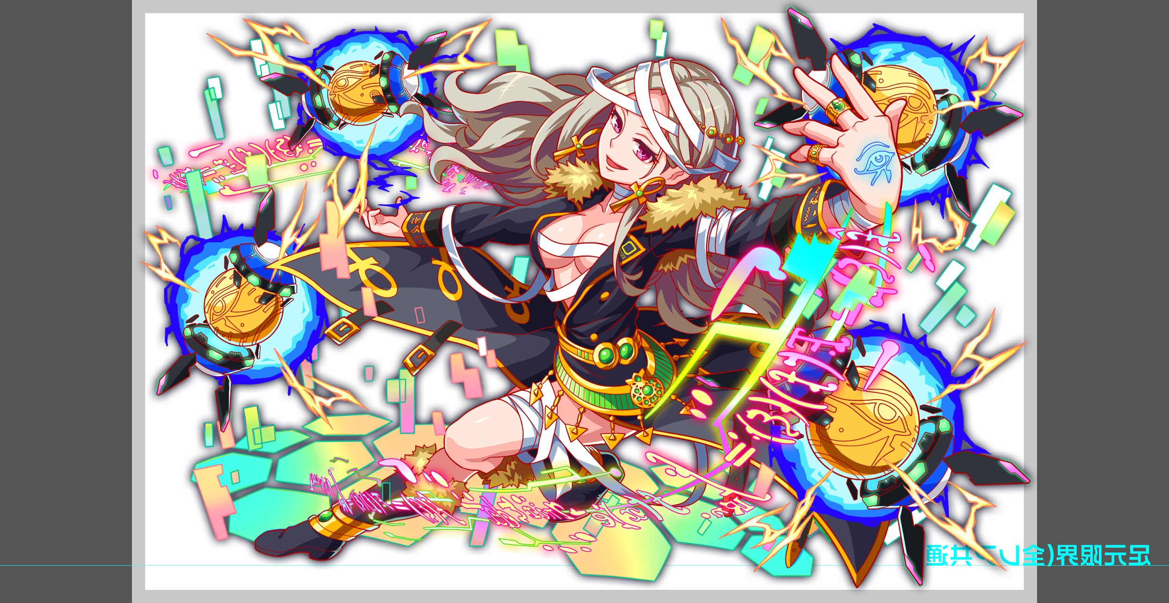
 | 基本情報

 |  | クエスト名 |  | セト襲来！
 |  | 難易度 |  | 超ウィザード級
 |  | ボスキャラクター名称 |  | セト
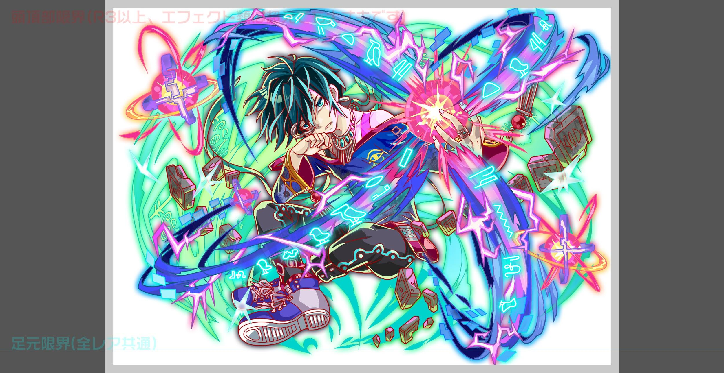
 |  | ボスキャラクター情報 |  | 青/ゴッド・Unknown/テクニカル

 |  | ステージギミック |  | 大量のドロップパネル変化と大量のパネル変換
 |  | エネミーギミックA |  | プロテクトパネル
 |  | エネミーギミックB |  | 爆風軽減(サブ、対策がなくても勝てるが1体でも持っていると楽)
 |  | キラー |  | なにか1つは付けたい
 |  | 対応できるユニット数 |  | -
 |  | フロア構成要望 |  | 5 → 4 （盤面を滅茶苦茶にするギミックを取り入れるためプレイ時間は短縮したい）
 |  | 実現したいユーザー体験 |  | ■要件 ・プロテクトパネルブレイクを持ったユニットが3~4体居ないと勝てない。 ・プロテクト状態でパネルが降ってくるようにする。 ・フーリエが一番活躍できるクエストにしたい為、道中は赤属性の敵と青属性の敵で固める (フーリエの2色攻撃が生きるようにする) ・ただし、普通の青属性では突破が難しい要素は入れたい (フーリエが要らない子にならないようにしたい) ゼウスが、少々難易度が低い(突破率が若干高かった)為、想定PTの見直しを行い、一度以前のようなPTに戻した。 ・ルシファーが難しい理由は突破方法が複雑な為だったと思われる (確かに想定PTは強かったが、そういうレベルの問題ではない) ・少なくとも、負けたタイミングで、どうすればよかったのかが分かるような形にはしたい。 ■フーリエ スキル:Cパネルとボムパネルを除く全てのパネルを黄パネルに変換し,出現しているCパネルを大強化 Cスキル:青と黄属性の連続ダメージ
 |  | ユーザー体験の実現手段 |  | プロテクトパネルを大量に盛り込むことでブレイク持ちユニットが活きる設計とする。 また、フーリエが一番活躍するという要件を満たすため下記の3点を重視した設計とする。 ・出現エネミーの属性は赤と青のみ →フーリエのCパネルならどちらも有利をとる事ができる ・ステージ通して厄介なパネルが降ってくる →フーリエのスキルなら不利益をもたらすパネルを一掃する事ができる ・セトはパネルプロテクトを多用する →フーリエのアビリティならプロテクトを無視してパネルを破壊する事ができる 更にフーリエを活かした耐久戦以外を抑止するため下記の要素を取り入れる。 ・値5000程度の防御力UP（ファラデー対策） ・出現しているCパネル消失（ファラデー対策） ・タップ回数増加キラー（伊達対策）
 |  | ステージギミック早見表 (2016/7/4更新) ※パーティの組み方に影響を与える戦略要素 |  | ウィルス / スリープ / スキルバインド / カウンター / 全体攻撃 / 連続攻撃 / パネル変換禁止 / 爆風軽減 / 時限式ダメージパネル / お邪魔パネル / パネルプロテクト / 暗闇 / {赤・青・黄・緑・ハート}無効 / {赤・青・黄・緑・ハート}ドロップDOWN / タップ数変更 / チェーン数変更 / {ヒューマン / アニマル / マシン / ドラゴン / ゴッド / unknown}キラー / {ヒューマン / アニマル / マシン / ドラゴン / ゴッド / unknown}限定 /

 |  | クリア報酬 |  | セト1

 |  | 補足 |  | ノーコン

 | 活躍させたいユニット

 |  | ラベル | ユニット名 | 概要コメント |  | ID | ユニット名 | ドロップラベル | コスト | Level | HP | 限突 | attack | 限突 | heal | 限突 | HP合計 | ユニットスキル | クラッシュスキル
 |  | S(Level:99) | ヨミ (バグ30) | プロテクト対策 バグ要員 |  | 832 | ヨミ | DropWizS | 45 | 99 | 7525 | 99 | 5229 |  | 1739 |  | 28202 | SCパネルを2つ生成+2ターン種族ゴッドの攻撃力特大UP | 1体に特大ダメージ
 |  | SSS(Level:99) | フーリエ | プロテクト＆爆風軽減 |  | 793 | フーリエ | PremiumSSS | 55 | 99 | 6094 |  | 5904 | 99 | 3745 |  |  | Cパネルとボムパネルを除く全てのパネルを黄パネルに変換+出現しているCパネルを大強化 | 青・黄属性で 単体に2連続大ダメージ
 |  | SS(Level:99) | バステト | プロテクト対策(スキルは噛みあわせない方向でお願いします) |  | 1019 | バステト | PremiumSS | 50 | 99 | 7723 | 99 | 5237 |  | 2468 |  |  | 黄パネルをランダムで最大6つCパネルに変換+出現しているCパネルをランダムで最大4つ超大強化 | 単体に2連続ダメージ
 |  | SSS(Level:99) | グングニル(フレンド想定) | プロテクト＆ゴッドキラー ただし、想定パーティの回復力不足で悩んだらゼウスと入れ替える可能性アリ |  | 952 | グングニル | DropWizSSS | 55 | 99 | 6860 |  | 6632 | 99 | 2250 |  |  | 緑パネルをCパネルに変換+2ターン自身の攻撃力をUP(ハートパネルを吸収して効果UP)+緑パネルが出現しない | 1体に特大ダメージ
 |  |  |  |  |  | 930 | ゼウス | DropWizSS | 50 | 99 | 6727 |  | 4138 |  | 4041 | 99 | 28069 | 3ターン全ユニットの攻撃力UP(緑パネルとCパネルを吸収して効果UP)+回復力と防御力特大UP | 1体に超大ダメージ
 | フロア構成

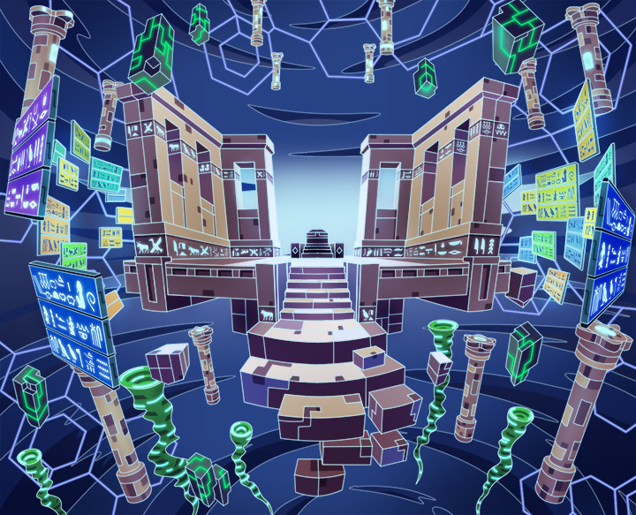
 |  | フロア１
 |  | 登場ユニット | 攻撃力 | 概要・行動パターン | スピード
 |  | R4 イリア（1ゲージ目） →R5 イリア（2ゲージ目） | 4000 →13000 | ■立て付け 過去シーンの再現という貴重なこの機会をフル活用して、ユーザーを楽しませたい。 序盤はシルベールとイリアが共闘している体で、3ターン経過するとシルベールが消滅。 直後にイリアはR5形態となり「私がみんなを助けなきゃ…！」と全力で攻撃してくる。 ■行動パターン（イリア） 超級クエストの行動パターンをアレンジした内容とする。 ただし、シルベール消滅後のR5イリアは、新たな行動パターンを持つ強敵にしたい。 ■行動パターン（シルベール） 超級クエストの行動パターンをアレンジした内容で、3ターン目まで固定行動をとらせる。 最後の固定行動で全体に100%の自傷スキルを発動して消滅。 イリアだけが2ゲージ目に移行して継戦する。 ■ステージギミック導入 イリアが2ゲージ目に以降したら開幕で永続ドロップパネル変化を発動させる。 変化の内訳はそれぞれ「黄→時限式」「緑→お邪魔」として設定する。 なお、変化確率と時限式のカウント数はプレイ感に応じて要調整。 | 1 →2
 |  | R4 シルベール | 3000 |  | 1

 |  | フロア2
 |  | 登場ユニット | 攻撃力 | 概要・行動パターン | スピード
 |  | R4 アーサー | 7000 | ■立て付け 過去シーンの再現という貴重なこの機会をフル活用して、ユーザーを楽しませたい。 アーサーとモルドレッドが追い詰められている（円卓の騎士離散直前）ような体で始まり、 連携して攻撃を仕掛けてくる。 ■行動パターン（アーサー） ウィザード級クエストの行動パターンをアレンジした内容とする。 4回連続攻撃と全体攻撃をメインに、Cパネル吸収攻撃・回復を織り交ぜる。 HP30%以下で予告を挟み、そこからはHPが低くなるほどに強力になる攻撃を連発する。 モルドレッドが撃破されると現在HPの50%分の自傷スキルが発動する。 ■行動パターン（モルドレッド） 開幕で5ターン自身に強力なカウンターを展開（1回でも触ると耐えられなくなる想定）。 以降はクリティカル攻撃と全体青属性キラー攻撃を用いて戦う。 HPが50%以下になると攻撃頻度が1にUPし、手数が増える。 アーサーが撃破されると現在HPの50%分の自傷スキルが発動する。 | 2
 |  | R4 モルドレッド | 6000 |  | 2

 |  | フロア3
 |  | 登場ユニット | 攻撃力 | 概要・行動パターン | スピード
 |  | R4 フレイ | 8000 | ■立て付け 過去シーンの再現という貴重なこの機会をフル活用して、ユーザーを楽しませたい。 フレイとフレイヤが夫婦喧嘩している体で巻き込まれるような戦いとなる。 ■行動パターン（フレイ） ウィザード級クエストの行動パターンをアレンジした内容とする。 赤パネル吸収攻撃と2ターン緑パネル封印+単体攻撃をメインとし、 5ターン目に1度だけ3ターン全ユニットの回復力50%DOWN+全体攻撃を発動する。 HPが50%以下になるとランダムに12個時限式ダメージパネル生成を発動する。 フレイヤが撃破されると攻撃力UPを発動して超大幅に強くなる。 ■行動パターン（フレイヤ） 開幕で永続のディスハートを発動する。 以降は基本的には弱めの単体攻撃を連発してくるのみ。 HPを75%まで削るとディスハートを解除してくれるが、HPを50%まで削ると自身の攻撃力を大幅にUPして全回復するため、HP50〜75%の間で止めてフレイを狙うのがベスト。 フレイが撃破されると逃走して一緒にいなくなる。 | 2
 |  | R4 フレイヤ | 2500 |  | 1

 |  | フロア4
 |  | 登場ユニット | 攻撃力 | 概要・行動パターン | スピード
 |  | R5 セト（1ゲージ目） | 10000 | ■立て付け 今回の黒幕であるセト。 道中はフーリエが居なくても何とかなるが、ここで必須となるように調整したい。 ■行動パターン（セト1ゲージ目） 【開幕】永続フリーズドロップ（青・赤） 【常時】黄パネルを5個まで時限式ダメージパネルに変換+単体攻撃（威力低） 【常時】緑パネルプロテクト+全体攻撃（威力中） 【3ターン毎】タップ回数増加キラー（全ユニットに掛かっていると9割近く減る） 【HP50%以下】出現しているCパネルを全て46縮小+フィーバーゲージ1000減少 ――― 盤面をぐちゃぐちゃに掻き回してくるフェーズ（伊達さんはここで追い払いたい）。 攻撃頻度が2なので落ち着いて戦えるが、スキルの使用タイミングを間違えると時限式を解除しきれなかったり、フィーバーの予定を崩されたりして追い込まれる。 そこに注意して戦えば想定パーティで順当に突破できる。 ■ステージギミック導入 開幕で「やあ、余興は楽しめたかい？」とか言って永続フリーズドロップを発動させる。 これにより、セト戦は青パネルと赤パネルが全てプロテクトされた状態でドロップする。 | 2
 |  | R6 セト（2ゲージ目） | 8000 | ■行動パターン（セト2ゲージ目） 【開幕】属性変化（赤）+永続防御力UP（5000くらい） 【常時】赤パネルを5個までお邪魔パネルに変換+単体攻撃（威力低） 【常時】黄パネルプロテクト+割合ダメージ40%（グラビティ） 【HP70%以下】緑パネルを吸収して攻撃（最大15個で5000〜18000ダメージ） 【HP30%以下】青パネルを吸収して攻撃（最大15個で5000〜18000ダメージ） ――― 赤属性に変化した上で5000の防御力を持つので、小Cパネルは軒並み無効化される。 ドロップパネルの異常も相まってファラデーやラプンツェルは戦いにくくなるはず。 フーリエの盤面リセットと、3体以上のプロテクトブレイクに、フィーバーまで駆使して何とか乗り越えられるように調整したい。 | 1
 |  | R6 セト（3ゲージ目） | 9000 | ■行動パターン（セト3ゲージ目） 【開幕】永続フリーズドロップ（ハート）+3ターン全属性ダメージ100%軽減 【1ターン目】だんだん強くなる固定ダメージ（4000） 【2ターン目】だんだん強くなる固定ダメージ（6000） 【3ターン目】だんだん強くなる固定ダメージ（8000） 【4ターン目】だんだん強くなる固定ダメージ（10000） 【5ターン目】だんだん強くなる固定ダメージ（12000） 【常時】だんだん強くなる固定ダメージ（12000） 〜以降HP75%以下・上記行動より優先度↑〜 【1回のみ】全ユニットの攻撃力50%DOWN+自身の攻撃力大UP 【常時】Cパネルを10個までお邪魔パネルに変換+単体攻撃（威力低） 【HP30%以下】割合ダメージ90%+回復力100%DOWN 【予告後】自身のHPを90%消費して固定ダメージ50000 ――― 3ゲージ目のみハートパネルがプロテクトされて降ってくるようになる。 さらに、最低でも3ターンの間はどんなに火力があっても突破することができない。 ここでフーリエのスキルが無ければ、立て直しは非常に困難となる。 セトの攻撃はだんだん強くなっていくが、HP75%を切ることで行動パターンが変化する。 そこからはCパネルをなるべく盤面に残さないよう注意しつつ、HP30%以下を一気に突破するようにすれば勝利が見える。 | 1

